テント幕
 |  |  |  |  |  | 2026-05-28

見 積 依 頼

 |  |  |  |  | 京都市交通局自動車部管理課
 |  |  |  |  | （担当：神田）
 |  |  |  |  | 京都市右京区太秦下刑部町12
 |  |  |  |  | TEL (075)863-5116
 |  |  |  |  | FAX (075)863-5119

№ | 商品名 | 品番・規格等 | 参考 | 数量 | 単位 | 納品先
1 | パイプテント天幕 ※天幕のみ | 【規格】 テントサイズ 1K×1.5K （柱高1800mm×1780mm×2690mm） | 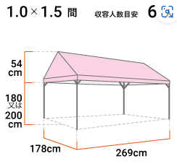 | 1 | 個 | 九条営業所
2 | パイプテント１方向横幕 ※横幕のみ | 【規格】 テントサイズ 1K （H1800mm×W1780mm） | 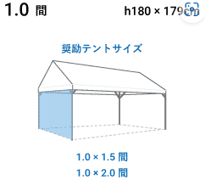 | 1 | 個 | 九条営業所
3 | パイプテント１方向横幕 ※横幕のみ | 【規格】 テントサイズ 1.5K （H1800mm×W2690mm） | 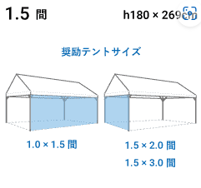 | 1 | 個 | 九条営業所
4 | パイプテント３方向横幕 ※横幕のみ | テントサイズ 1.5K×3K （H1800mm×W10720mm） | 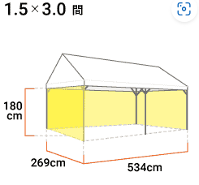 | 1 | 個 | 九条営業所

【備考】
・幕のみ。パイプ、重りは不要。
・見積書にはメーカー名、品番を記載いただきますようお願いします。
・見積書のあて先は「京都市公営企業管理者 交通局長」としていただきますようお願いします。
・見積比較のうえ、契約する相手方様のみ連絡いたしますので、御了承ください。
【見積送付先】
京都市交通局自動車部管理課 神田
FAX ：(075)863-5119
E-mail：kanhg7290@city.kyoto.lg.jp

